关系图
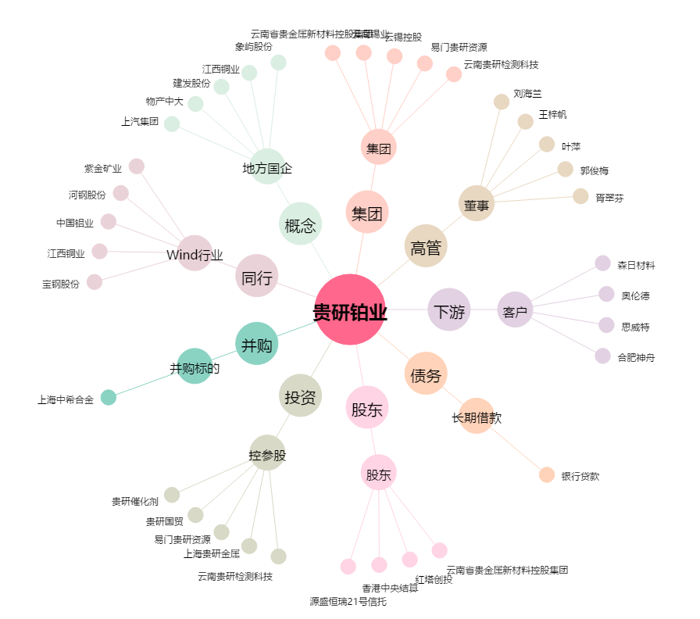
贵研铂业[600459.SH] - 关系概览图

